상품제안서
임팩트 휴대용 논슬립 7단계 각도조절 독서대 다용도 거치대-가죽파우치 포함 | 상품코드: F26408

 |  |  |  |  |  |  | 02-412-0044 | www.easy1.co.kr
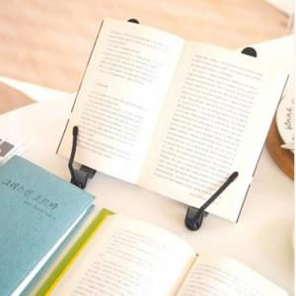

【상세/제작정보】 | 사이즈마다 금액이 다릅니다.

【인쇄/포장옵션】 | 레이저 / OPP(비닐)

【공급단가】 | 수량 | 100~ | 300~ | 500~ | 1,000~ | 3,000~
*VAT별도 | 단가 | 12,120원 | 11,930원 | 11,640원 | 11,340원 | 11,150원

【상품 URL】 | http://www.easy1.co.kr/src/goods_detail.php?gdno=26408

